상품제안서
알레그라 글라스470ml | 상품코드: S27442

 |  |  |  |  |  |  | 02-713-8555 | www.synergygift.co.kr
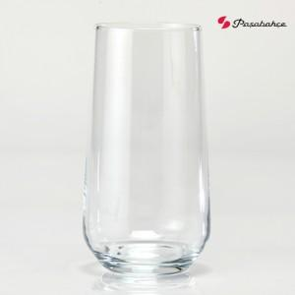

【상세/제작정보】 | 재 질 : 유리재 사이즈 : 지름 6.4 * 높이 14.5cm 용 량 : 470ml(16온스) 원산지 : 튀르키예 (사이즈와 용량은 재는 위치와 방법에 따라 오차가 있을 수 있습니다.)

【인쇄/포장옵션】 | 실크 / 1p기본케이스

【공급단가】 | 수량 | 100~ | 300~ | 500~ | 1,000~ | 3,000~
*VAT별도 | 단가 | 3,570원 | 3,440원 | 3,310원 | 3,180원 | 3,100원

【상품 URL】 | https://www.synergygift.co.kr:443/src/goods_detail.php?gdno=27442

